Лист 1
Прайс-лист
МИР ПРЯЖИ

В валюте: руб. (курс 1).
Цены указаны на 07.08.2020

№ | Номенклатура/ Характеристика номенклатуры | Описание | Изображение | Артикул | Цена | Ед. | Остаток | Ссылка на сайт
 | Крючки и петли F.2687.000-2AEH-02 28 мм, (2 шт) цв.обж.миндаль (775) | Застежка для бикини, жестяное покрытие 15 | 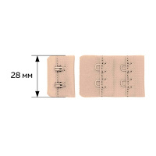 | 28700 | 54.30 |  |  | Изображение
 | Крючки и петли F.2687.000-2AEH-02 28 мм, (2 шт) цв.обж.миндаль (775) |  |  |  | 54.30 | упак | 10 | Изображение
 | Крючки и петли F.2587.000-1AEH-02.19 мм (2 шт) цв.беж.(126) | Застежка для бикини, жестяное покрытие 15 | 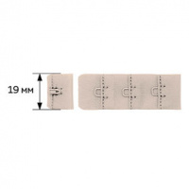 | 27147 | 26.60 |  |  | Изображение
 | Крючки и петли F.2587.000-1AEH-02.19 мм (2 шт) цв.беж.(126) |  |  |  | 26.60 | упак | 10 | Изображение
 | Крючки и петли F.2587.000-1AEH-02.19 мм (2 шт) цв.белый (001) | Застежка для бикини, жестяное покрытие 15 | 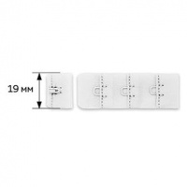 | 27139 | 26.60 |  |  | Изображение
 | Крючки и петли F.2587.000-1AEH-02.19 мм (2 шт) цв.белый (001) |  |  |  | 26.60 | упак | 10 | Изображение
 | Крючки и петли F.2587.000-1AEH-02.19 мм (2 шт) цв.красный (100) | Застежка для бикини, жестяное покрытие 15 | 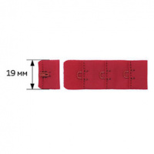 | 27163 | 34.30 |  |  | Изображение
 | Крючки и петли F.2587.000-1AEH-02.19 мм (2 шт) цв.красный (100) |  |  |  | 34.30 | упак | 10 | Изображение
 | Крючки и петли F.2587.000-1AEH-02.19 мм (2 шт) цв.чёрный (170) | Застежка для бикини, жестяное покрытие 15 | 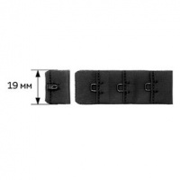 | 27155 | 28.80 |  |  | Изображение
 | Крючки и петли F.2587.000-1AEH-02.19 мм (2 шт) цв.чёрный (170) |  |  |  | 28.80 | упак | 10 | Изображение
 | Крючки и петли F.2619.000-2AEH-02. 38 мм (2 шт) цв.беж. (126) | Застежка для бикини, жестяное покрытие 15 | 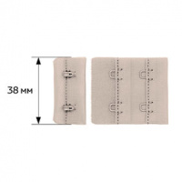 | 27149 | 46.40 |  |  | Изображение
 | Крючки и петли F.2619.000-2AEH-02. 38 мм (2 шт) цв.беж. (126) |  |  |  | 46.40 | упак | 10 | Изображение
 | Крючки и петли F.2619.000-2AEH-02. 38 мм (2 шт) цв.белый (001) | Застежка для бикини, жестяное покрытие 15 | 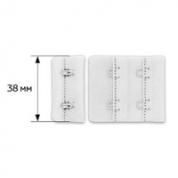 | 27141 | 46.40 |  |  | Изображение
 | Крючки и петли F.2619.000-2AEH-02. 38 мм (2 шт) цв.белый (001) |  |  |  | 46.40 | упак | 10 | Изображение
 | Крючки и петли F.2619.000-2AEH-02. 38 мм (2 шт) цв.красный (100) | Застежка для бикини, жестяное покрытие 15 | 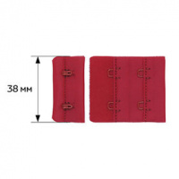 | 27165 | 57.40 |  |  | Изображение
 | Крючки и петли F.2619.000-2AEH-02. 38 мм (2 шт) цв.красный (100) |  |  |  | 57.40 | упак | 10 | Изображение
 | Крючки и петли F.2619.000-2AEH-02. 38 мм (2 шт) цв.чёрный (170) | Застежка для бикини, жестяное покрытие 15 | 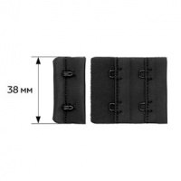 | 27157 | 48.60 |  |  | Изображение
 | Крючки и петли F.2619.000-2AEH-02. 38 мм (2 шт) цв.чёрный (170) |  |  |  | 48.60 | упак | 10 | Изображение
 | Крючки и петли F.2687.000-2AEH-02 28 мм, (2 шт) цв.приб.белый (004) | Застежка для бикини, жестяное покрытие 15 | 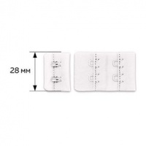 | 28721 | 54.30 |  |  | Изображение
 | Крючки и петли F.2687.000-2AEH-02 28 мм, (2 шт) цв.приб.белый (004) |  |  |  | 54.30 | упак | 10 | Изображение
 | Крючки и петли F.2687.000-2AEH-02, 28 мм (2 шт) цв.беж. (126) | Застежка для бикини, жестяное покрытие 15 |  | 27148 | 43.10 |  |  | Изображение
 | Крючки и петли F.2687.000-2AEH-02, 28 мм (2 шт) цв.беж. (126) |  |  |  | 43.10 | упак | 10 | Изображение
 | Крючки и петли F.2687.000-2AEH-02, 28 мм (2 шт) цв.белый (001) | Застежка для бикини, жестяное покрытие 15 | 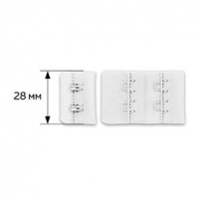 | 27140 | 43.10 |  |  | Изображение
 | Крючки и петли F.2687.000-2AEH-02, 28 мм (2 шт) цв.белый (001) |  |  |  | 43.10 | упак | 10 | Изображение
 | Крючки и петли F.2687.000-2AEH-02, 28 мм (2 шт) цв.красный (100) | Застежка для бикини, жестяное покрытие 15 | 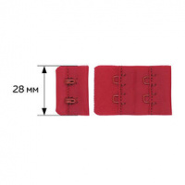 | 27164 | 54.30 |  |  | Изображение
 | Крючки и петли F.2687.000-2AEH-02, 28 мм (2 шт) цв.красный (100) |  |  |  | 54.30 | упак | 10 | Изображение
 | Крючки и петли F.2687.000-2AEH-02, 28 мм (2 шт) цв.чёрный. (170) | Застежка для бикини, жестяное покрытие 15 | 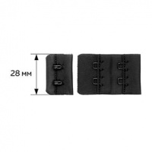 | 27156 | 44.90 |  |  | Изображение
 | Крючки и петли F.2687.000-2AEH-02, 28 мм (2 шт) цв.чёрный. (170) |  |  |  | 44.90 | упак | 10 | Изображение
 | Крючки и петли, F.2587.000-1AEH-02 19 мм., (2 шт) цв.обж.миндаль (775) | Застежка для бикини, жестяное покрытие 15 | 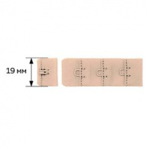 | 28699 | 34.30 |  |  | Изображение
 | Крючки и петли, F.2587.000-1AEH-02 19 мм., (2 шт) цв.обж.миндаль (775) |  |  |  | 34.30 | упак | 10 | Изображение
 | Крючки и петли, F.2587.000-1AEH-02 19 мм., (2 шт) цв.прибл. белый (004) | Застежка для бикини, жестяное покрытие 15 | 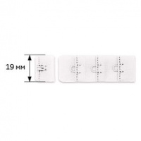 | 28712 | 34.30 |  |  | Изображение
 | Крючки и петли, F.2587.000-1AEH-02 19 мм., (2 шт) цв.прибл. белый (004) |  |  |  | 34.30 | упак | 10 | Изображение

